ESTORNO DE CARTÃO
 |  | PROCEDIMENTO OPERACIONAL PADRÃO |  |  |  |  | Controle: |  | TP-001
 |  |  |  |  |  |  | Tempo de Cíclo: |  | 30 minutos
Atividade: |  | Fechamento da loja |  |  |  |  | Periocidade |  | Segunda á Segunda
Setor: |  | Frente de caixa
Responsável : |  | Fiscais e operadores de caixa
Criado em: |  | 2026-06-05 |  | Revisado: | Débora Ribeiro | Número da Revisão: |  |  | 0
MATERIAIS NECESSÁRIOS DE ENTRADA
1 | Computador com acesso á internet |  |  |  | 4
2 | Digital do supervisor e operadores |  |  |  | 5
PASSO A PASSO
Realizar o fechamento do caixa,após tirar saída de operador , clique em supervisor>relatório Z , em seguida confirma em "Sim"
Conforme ir fechando os caixas já realiza a conferência dos fechamentos , conta e organiza os valores e deposita
1 |  |  |  | 2 |  |  |  | 3
Após todos os caixas fechados e finalizados com a leitura Z
* Enviar a importação de vendas.
* Retirar o relatório das máquinas POS
*Fazer todos depósitos no caixa recicladora
Obs. leitura Z no pdv é retirada somente no encerramento do dia .

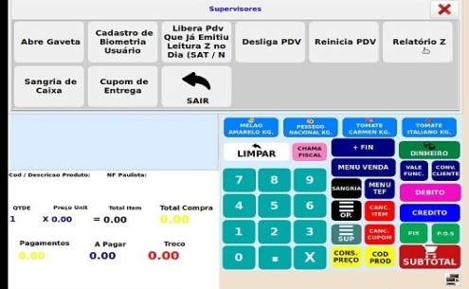
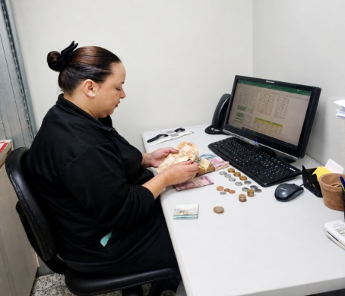

O que enviar para Getax:
Sempre conferir gavetas,cofre antes de enviar o troquinho no grupo do fechamento. E preencher a planilha da tesouraria.
4 |  |  |  | 5 |  |  |  | 6
*Comprovantes de depósitos;
*Relatório das máquinas POS;
*Documento dos caixas que não fecharam no automático
Todas fotos abertas e sem rassuras
Cuidado com os documentos e valores (dinheiro),realizar várias sangrias durante o turno e já ir depositando.
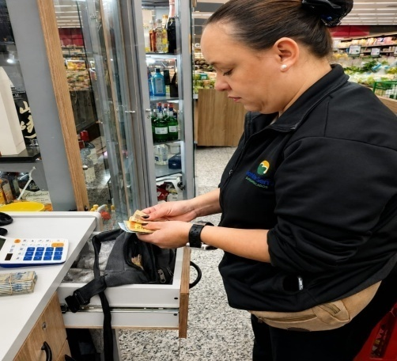

Os documentos para Getax pode ser enviados na abertura ou fechamento, se for de manhã ser o mais breve possível antes das 8horas.

RESULTADO ESPERADO (SAÍDAS)
1 | Encerramento do dia com todos processos sem erros
2
APROVAÇÃO
Responsável |  |  | Líder |  |  |  | SIM

